１）審査の流れ
職業紹介優良事業者認定制度の審査の流れ

＜審査フロー＞
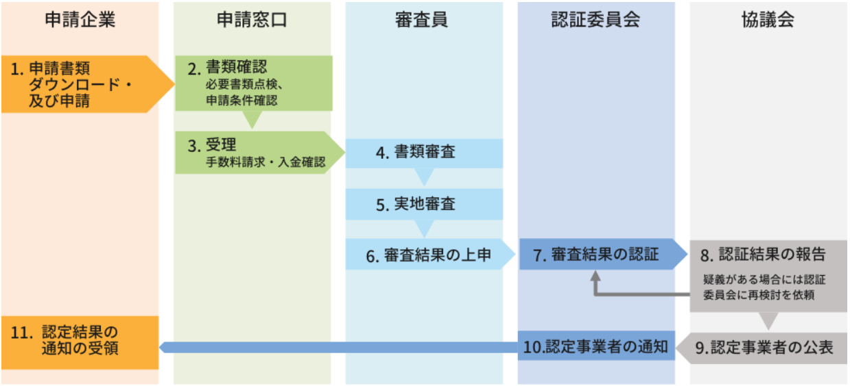

＜必要書類＞
 |  | ファイル形式
申請時 | 申請書 | PDF
 | 申告書兼誓約書 | PDF
 | 【書類審査】提出書類一覧 ※本資料の３）【書類審査】提出書類 シート | EXCEL
 | 各審査書類 ※３）【書類審査】提出書類 を参照 | PDF
 | 経営者・事業部門責任者面談チェックシート | PDF
実地審査時 | ５）【実地審査】掲示書類一覧 を参照 | ー

３）審査書類提出方法
【書類審査】提出方法

 | Step1 申請時に必要な提出書類（ シート 4)【書類審査】提出書類 D列）をご準備ください。
 | ・書類右上に書類番号をご記載ください
 | ・基準に該当する箇所には必ずマーカーや下線を引いてください。
 | ・複数の基準に該当する場合は、必ず該当項目をマーカー横にご記載ください。

 | Step2 準備いただいた書類をPDFにしてください。
 | ＜ファイル名のつけ方＞
 |  |  | 申請するブランドが１つ または 全ブランドで共通している資料は 「優良〇_貴社名.pdf」
 |  |  | ブランド毎に異なる資料の場合は「ブランド名〇_貴社名.pdf」としてください

 |  |  | 例 | ①全ブランド共通のファイル名
 |  |  |  | 優良3_貴社名.pdf

 |  |  |  | ②ブランドごとに異なる書類のファイル名
 |  |  |  | ブランド名3_貴社名.pdf

 |  |  |  | Step１,2のイメージ

 |  |  | ブランド共通の書類の場合 |  | ブランドごとに異なる書類の場合
 |  |  | 優良3_貴社名.pdf |  | ブランド名3_貴社名.pdf
優良3
〇〇規約
----------
----------
----------
----------
必2
基2④
----------
ブランド3
〇〇規約
----------
----------
----------
----------
必2
基2④
----------

 | Step3 【書類審査】提出書類 シートのI列で、準備した書類に抜け漏れがないかのチェックをいれてください。
 | 必要な場合は、J列にコメントをいれてください。
 | 該当箇所にマーカーで印をつけた上で、コメント欄に該当箇所の記載があるページ数をご記入ください。

 | Step4 書類審査提出書類と作成したファイルを1つのZipファイルにまとめてください。
 | その際、分野共通とそれ以外に分けてください。
 | ファイル名は下記とします。

 |  |  | ・審査書類_優良_貴社名.ZIP
 |  |  | ・審査書類_ブランド名_貴社名.ZIP

 |  |  | ※Zipファイルのサイズがアップロード容量を超えた際は、Zipファイルを複数作成し、アップロードしてください。
 |  |  | ファイルを複数作成した場合はファイル名の末尾に順に数字を加えてください。
 |  |  |  | 例.審査書類_優良_貴社名1.ZIP
 |  |  |  | 審査書類_優良_貴社名2.ZIP

 | Step5 ZIPファイルを認定制度ホームページより
 |  | アップロードしてください。

